상품제안서
AP22 스프링 다이어리 A5사이즈 | 상품코드: S48301

 |  |  |  |  |  |  | 02-713-8555 | www.synergygift.co.kr
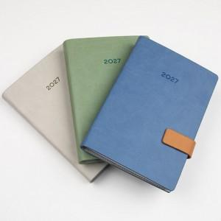 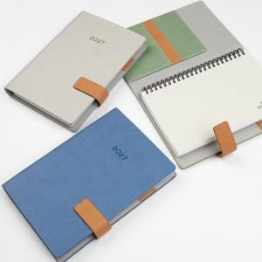 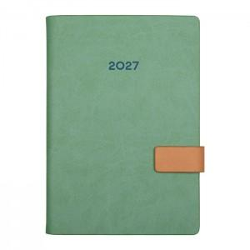

【상세/제작정보】 | <span style="font-size: 14pt;">※ 기본 인쇄사이즈 60*20mm (초과 시 추가 비용 발생)</span><br>

【인쇄/포장옵션】 | 불박 / 포장불가능

【공급단가】 | 수량 | 50~ | 100~ | 300~ | 1,000~ | 3,000~
*VAT별도 | 단가 | 9,300원 | 9,030원 | 8,700원 | 8,330원 | 8,180원

【상품 URL】 | https://www.synergygift.co.kr:443/src/goods_detail.php?gdno=48301

